II D) 4 A
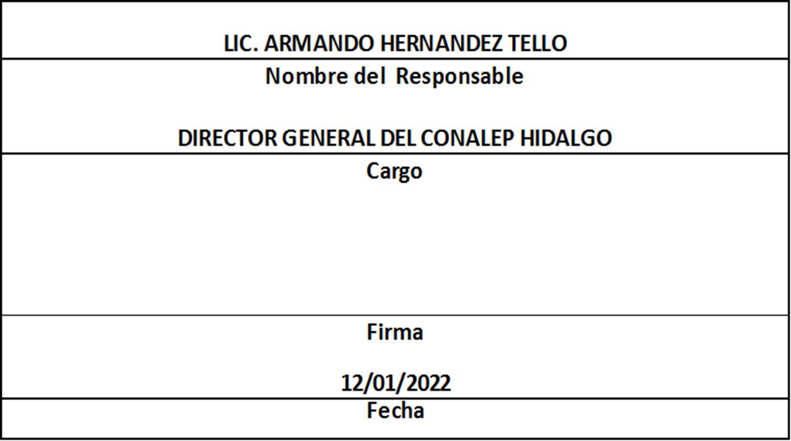
Formato: Trabajadores que Tramitaron Licencia Prejubilatoria en el Periodo |  |  |  |  |  |  |  |  |  |  | Entidad Federativa: |  |  | Hidalgo
Fondo de Aportaciones para la Educación Tecnológica y de Adultos/Colegio Nacional de Educación Profesional Técnica (FAETA/CONALEP) |  |  |  |  |  |  |  |  |  |  |  | No. Trimestre y año: |  | 4to. Trimestre 2021
 |  |  |  |  |  |  |  |  |  |  |  |  |  |  | Hoja 1 de 1

R.F.C. | CURP | NOMBRE | Clave integrada | Clave Presupuestal |  |  |  |  |  |  | Periodo Licencia |  | Percepciones pagadas con Presupuesto Federal en el Periodo reportado* | Percepciones pagadas con Presupuesto de otra Fuente en el Periodo reportado* | Clave CT Origen
 |  |  |  | Partida Presupuestal | Código de Pago | Clave de Unidad | Clave de Sub Unidad | Clave de Categoría | Horas Semana Mes | Número de Plaza | Inicio | Conclusión

OIIC5207187Z8 | OIIC520718MHGRSM08 | CAMILA ORTIZ ISLAS | 11301100331ED0280100.0054151 | 11301 | 1003 | 3 | 1 | ED02801 | 00.0 | 054151 | 20211016 | 20220115 | 75320.56 | 0.00 | 13DPT0002N
AAGM671219920 | AAGM671219MDFLNR06 | MAIRA ALVAREZ GONZALEZ | 11301100331A0320200.0002672 | 11301 | 1003 | 3 | 1 | A03202 | 00.0 | 002672 | 20211001 | 20211230 | 195181.17 | 0.00 | 13DPT0001O
HEEE6711045P2 | HEEE671104MHGRSS04 | ESMERALDA HERRERA ESCAMILLA | 11301100331CF3320600.0013398 | 11301 | 1003 | 3 | 1 | CF33206 | 00.0 | 013398 | 20211001 | 20211230 | 82784.72 | 0.00 | 13DPT0002N
Total Personas : | 3

Fuente : Información proporcionada por las Entidades Federativas

Eliminadas tres palabras correspondientes a la Clave Única de Registro de Población y tres palabras correspondientes al Registro Federal de Contribuyentes con Homoclave, con fundamento en los artículos 116 de la Ley General de Transparencia y Acceso a la Información Pública, en correlación al 114 de la Ley de Transparencia y Acceso a la Información Pública para el Estado de Hidalgo; toda vez que corresponde a información de carácter confidencial por tratarse de datos personales de conformidad a lo dispuesto por los artículos 3 fracción IX de la Ley General de Protección de Datos Personales en Posesión de Sujetos Obligados y el correlativo 3, fracción VII de la Ley de Protección de Datos Personales en posesión de Sujetos Obligados para el Estado de Hidalgo.

